상품제안서
큐싹 자개 서랍 손톱깎이 6종 세트 | 상품코드: S47264

 |  |  |  |  |  |  | 02-713-8555 | www.synergygift.co.kr
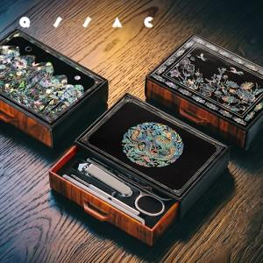 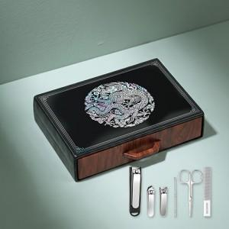 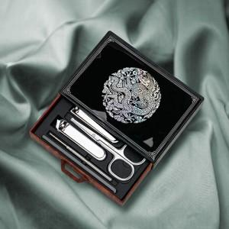

【상세/제작정보】

【인쇄/포장옵션】 | 레이저, DTF필름전사 / 포장지포장

【공급단가】 | 수량 | 30~ | 100~ | 300~ | 1,000~ | 3,000~
*VAT별도 | 단가 | 8,950원 | 8,450원 | 8,100원 | 7,750원 | 7,640원

【상품 URL】 | https://www.synergygift.co.kr:443/src/goods_detail.php?gdno=47264

